Задание 2
B (Человек) относительно параметра "A (Стаж)"
A (Стаж) | B (Человек)
5 | 29
7 | 25
10 | 17
15 | 10
20 | 3

Задание 3
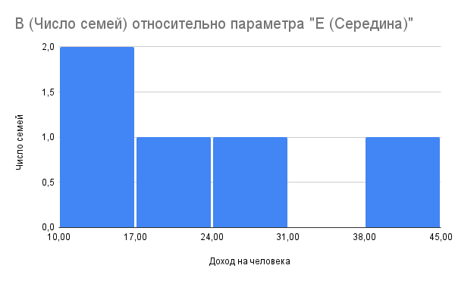
A (Доход, руб.) | B (Число семей) | C (Накопленная частота) | D (Относительная накопленная частота, %) | E (Середина)
До 15000 | 10 | 10 | 0.08695652174 | 7500
15000–22500 | 20 | 30 | 0.2608695652 | 18750
22501–35000 | 40 | 70 | 0.6086956522 | 28750
35001–44500 | 30 | 100 | 0.8695652174 | 40000
44501 и более | 15 | 115 | 1 | 50000
Итого | 115

